Protocole pour cylindre de 40mm
ENREGISTRER CE FICHIER POUR CHAQUE FABRICATION

Choix de la formulation de l'électrolyte
Mélanger les masses de solides suivante pour mesurées le αlibre
 | Cylindre diam=25mm |  | %massique dans le mélange | masse (g) à introduire dans le mélange
Formulation n° | 1 | Ciment | 25 | 25
Masse mélange (g) | 100 | Sable | 36 | 36
Hauteur du mélange t=0 (mm) | 35 | Gypse | 1 | 1
Masse volumique (g/cm3) | 2.27 | Aluminium | 1 | 1
Masse volumique corrigée après séchage |  | Chaux | 1 | 1
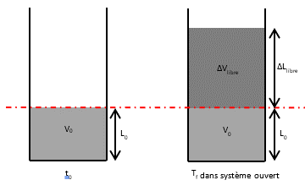
 |  | Methylcellulose | 1 | 1
Bien mélanger puis ajouter l'eau juste quand tout est prêt
 |  | Eau | 35 | 35

Mesure du coéfficient d'expansion libre dans un tube de même diamètre que le capteur final
 |  | (mm)
Linitiale | L0 = | 37 | mesure de la hauteur de mélange avant expansion
 | Δlibre | 7
Lfinale | L0 + Δlibre = | 44 | mesure de la hauteur de mélange après expansion
αlibre | 0.19
Porosité libre (%v) | 15.909090909
Calcul bridage des échantillons
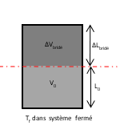
Porosité bridé (%v) | 10 | SECURITE PMAX
αbridé | 0.11
Birdage d'expansion β (%) | 41.27
Hydratation maxi (%) | 4.66 |  | masse d'eau / masse totale

Fabrication des échantillons bridés
Nb de Cylindres de 20m | 2 | Volume de cylindres de 20mm L=65mm (cm3) | 20.4
Nb de Cylindres de 40mm | 0 | Volume de cylindres diam=40mm L=100mm (cm3) | 125.6
Nb demi-capteurs de 40mm | 0 | Volume demi-capteurs diam=40mm L=55mm(cm3) | 69.11
Volume total d'électrolyte expansé (cm3) | 40.8
Volume total d'électrolyte avant expansion (cm3) | 36.72
Coéfficient de sécurité (%) | 15

Masse de mélange à préparer (g) | 98.22
Masse de mélange à preparer sans coeff de sécurité | 83.49
Masse de mélange à mettre dans les demi-capteur (g) | - | Masse de mélange à mettre dans un demi-capteur (g) | #DIV/0!
Masse de mélange à mettre dans les cylindre 40mm (g) | - | Masse de mélange à mettre dans un cylindre 40mm (g) | #DIV/0!
Masse de mélange à mettre dans les cylindre 20mm (g) | 83.49 | Masse de mélange à mettre dans un cylindre 20mm (g) | 41.74
 | 83.49

 |  | masse à introduire dans le mélange
 | Ciment | 24.56
 | Sable | 35.36
 | Gypse | 0.98
 | Aluminium | 0.98
 | Chaux | 0.98
 | Methylcellulose | 0.98

 | Eau | 34.38

 |  | 98.22

